静摩擦
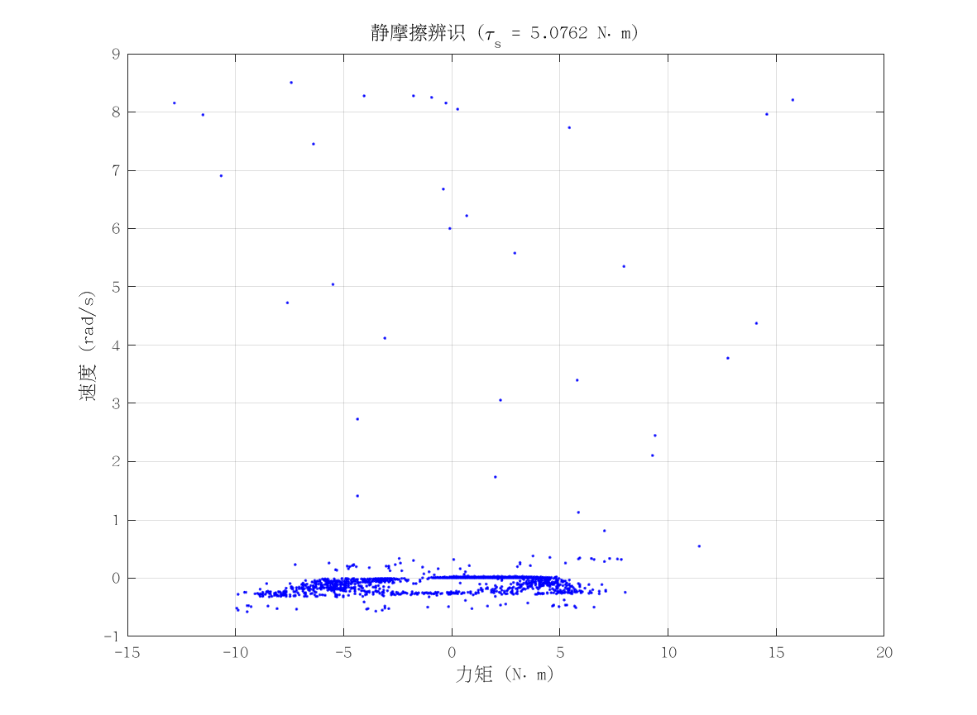
项目 | 值 | 单位/备注
电机型号 | 泉智博_43_10_40
力矩系数 K_tau | 4.1 | N·m/A
静摩擦 τ_s | 5.0761895 | N·m（电流扫描静止段）
数据文件 | scan_torque_serial_mit_20260309_174657.csv
附图 | 见右侧

动摩擦
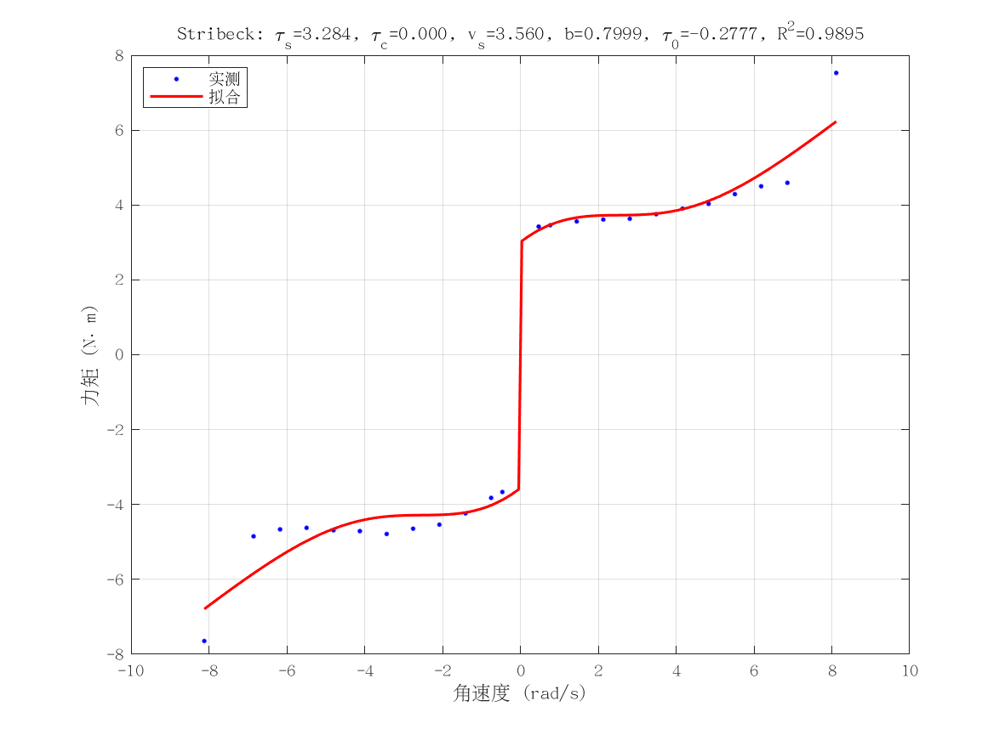
项目 | 值 | 单位/备注
电机型号 | 泉智博_43_10_40
摩擦模型 | stribeck_viscous
静摩擦 τ_s（代入） | 5.0761895 | N·m
τ_c | 1.2658368555E-10 | N·m
v_s | 3.5600746629 | rad/s
b | 0.79992279629 | N·m·s/rad
τ_0 | -0.27773374035 | N·m
摩擦拟合 R² | 0.98952671422
摩擦拟合 RMSE | 0.46858395277 | N·m
有效样本数 nUsed | 24
附图 | 见右侧

转动惯量
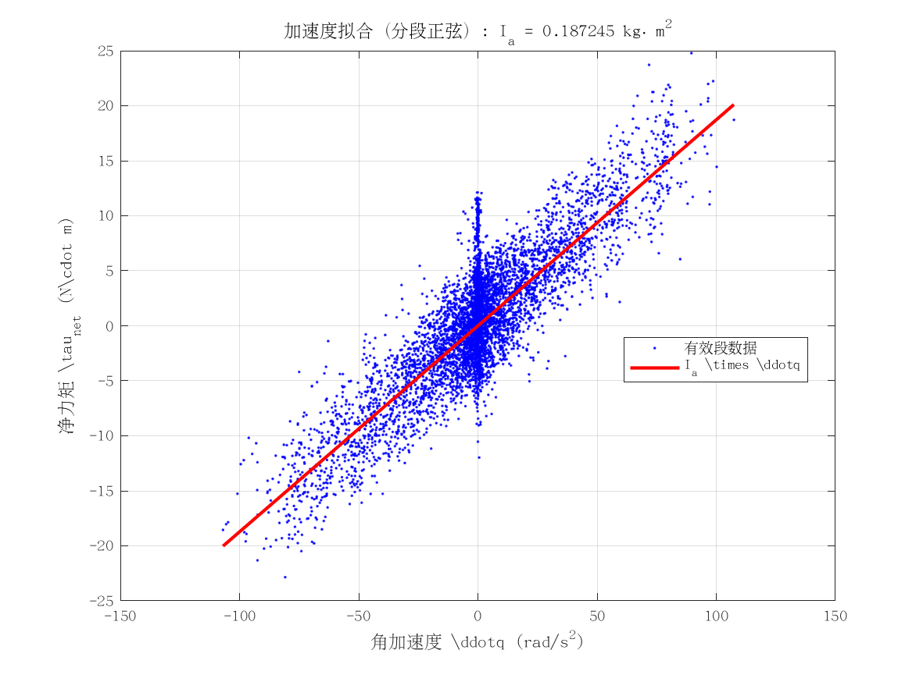
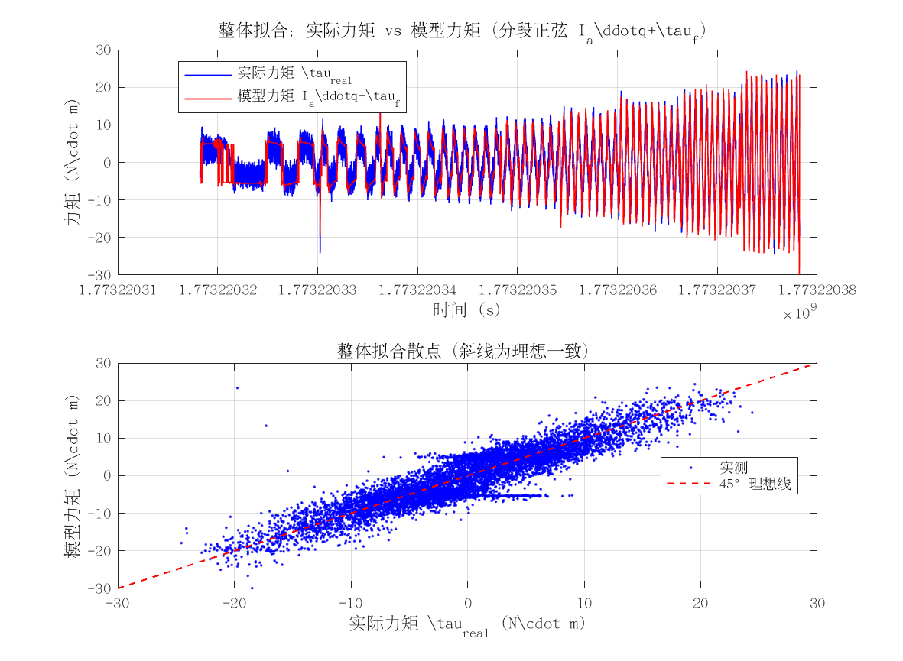
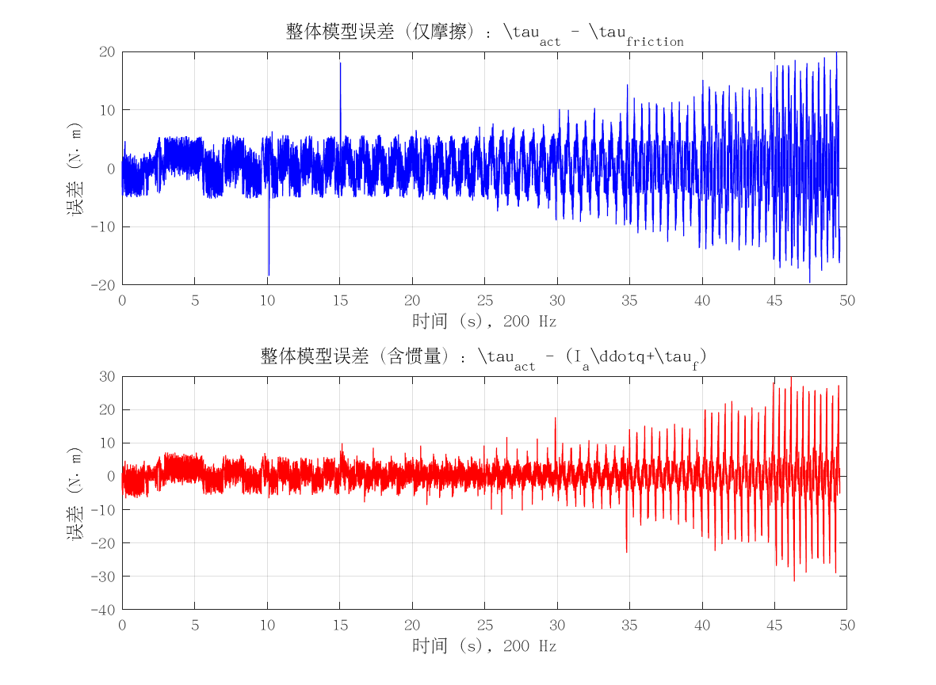
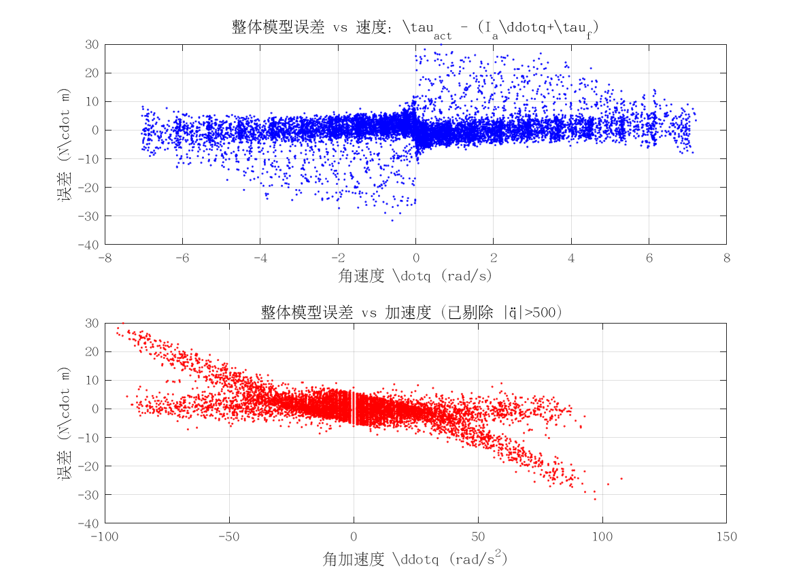
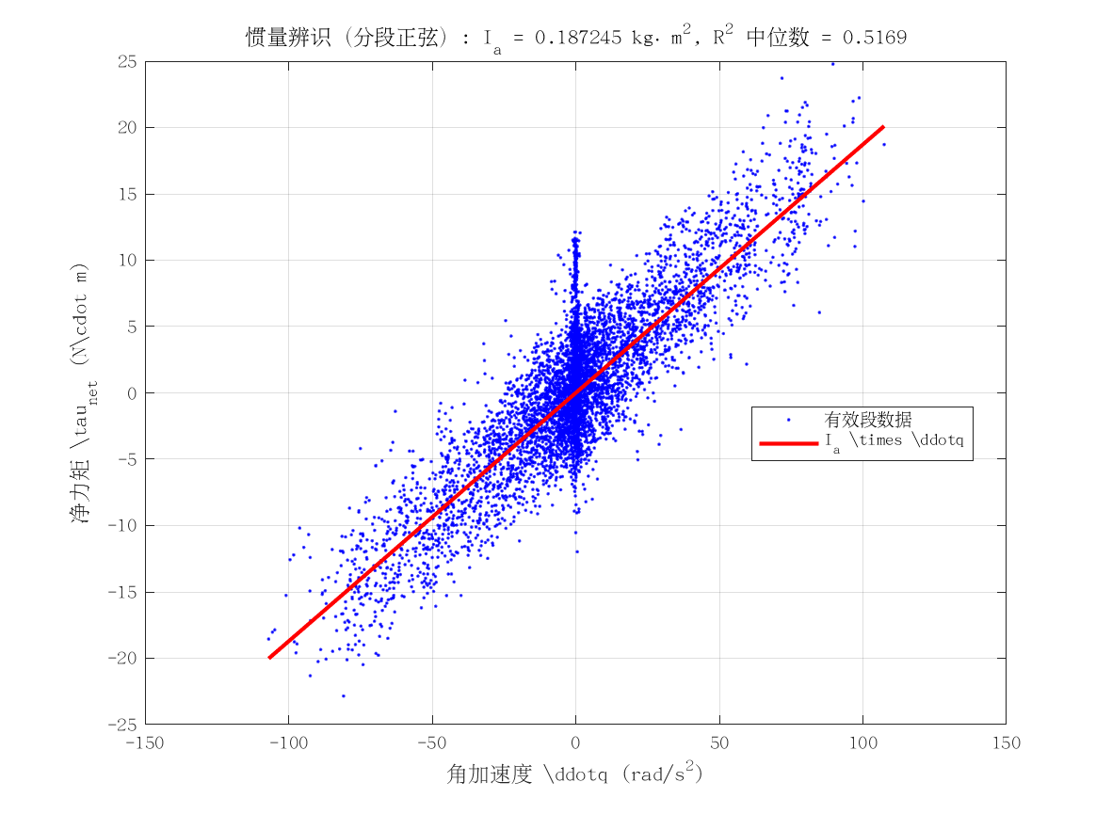
项目 | 值 | 单位/备注
电机型号 | 泉智博_43_10_40
转动惯量 I_a | 0.18724521242 | kg·m²
惯量拟合 R² | 0.51685531924
整体拟合 RMSE | 5.2014570276 | N·m
整体拟合 R² | 0.51508332294
附图 | 见下方

